PROGRAMA DE COMPETENCIA
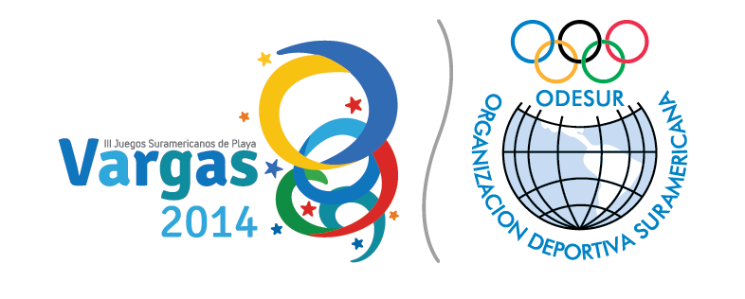  PROGRAMA DE COMPETENCIAS

N° | DEPORTES | SEDE | 12 | 13 | 14 |  | 15 | 16 | 17 | 18 | 19 | 20 | 21 | 22 | 23 | 24 |  | 25
 |  |  | LUN | MAR | MIER |  | JUE | VIER | SAB | DOM | LUN | MAR | MIER | JUE | VIER | SAB |  | DOM
1 | BALONMANO PLAYA | CAMURI CHICO |  |  |  | INAUGURACIÓN |  |  |  |  |  |  |  |  |  |  | CLAUSURA
2 | TENIS PLAYA | CAMURI CHICO
3 | RUGBY PLAYA | CAMURI CHICO
4 | ESQUÍ NÁUTICO | PUERTO AZUL
5 | TRIATLON | CAMURI CHICO
6 | FUTBOL PLAYA | CAMURI CHICO
7 | NATACION AGUAS ABIERTAS | CAMURI GRANDE
8 | VELA | PTO. AZUL
9 | VOLEIBOL PLAYA | CAMURI CHICO
10 | SURF | LOS CARACAS
 | ACTIVIDADES DIARIAS DEPORTIVAS |  |  |  | 1 |  | 4 | 3 | 4 | 3 | 2 | 4 | 4 | 5 | 4 | 3
 | LEYENDA
 | C.T | CONGRESILLO TECNICO
 |  | INAUGURACIÓN-LLEGADAS
 |  | CLAUSURA-SALIDA
 |  | COMPETENCIAS

